1 クラス身長
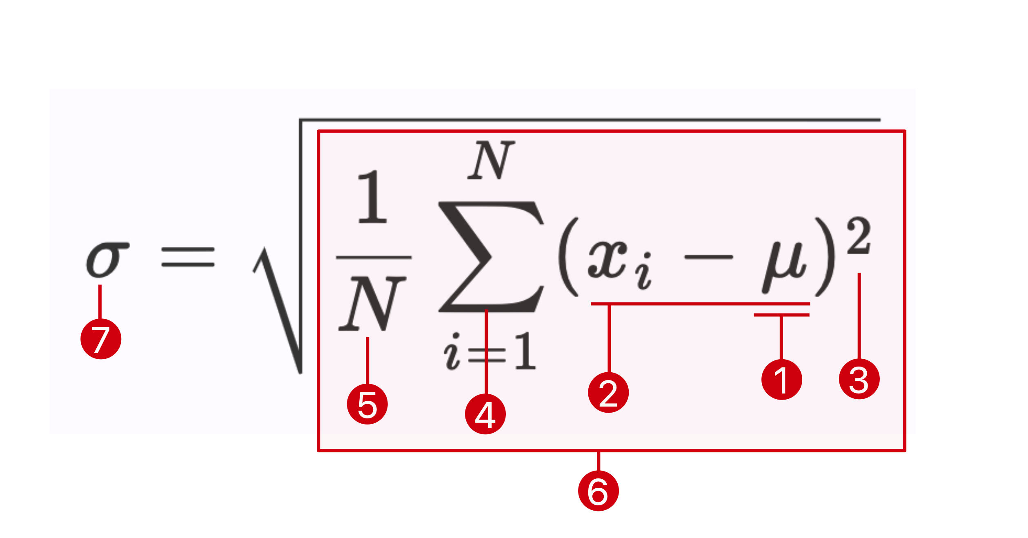
名前 | 性別 | 身長（cm） | ❷ 偏差 | ❸ 偏差二乗
Kaito Fukuzawa | Male | 171
Yuta Shibasaki | Male | 165
Kaito Toda | Male | 169
Yushin Ito | Male | 183
Naoya Sakata | Male | 173
Shunnsuke Yamamuro | Male | 170
Honoka Kanai | Female | 164
Rikuto Shiina | Male | 180
Masaya Iwasaki | Male | 171
Sana Katou | Female | 163 |  |  | ❺ Nは？→
Haruki Makishima | Male | 163
Juno Zeniya | Female | 155 |  |  | ❻ 分散（❹/❺）→
Shota Okada | Male | 172
Koki Watanabe | Male | 163 |  |  | ❼ 標準偏差σ（分散の平方根）→
Yuto Ishiwatari | Male | 165
Keigo Yoshida | Male | 170
Kotaro Ogawa | Male | 175
Ai Teshima | Female | 152
Miyu Otsuki | Female | 150.5
Yuki Takeda | Male | 177
Masanobu Ushiku | Male | 180
Kairi Senuma | Male | 170
Teruya Kaneko | Male | 162
Shohei Sakuyama | Male | 173
Yamato Huuga | Male | 174
Takahiro Yosioka | Male | 167
Rento Sugiyama | Male | 170.5
Ryota Kato | Male | 175
Kouta Monma | Male | 171
Koutarou Andou | Male | 170
Taiga Kihara | Male | 182
Kazuto Gunji | Male | 172
LIU ANQI | Female | 166
Yuki Tambo | Male | 170
Junya Sutou | Male | 170
 | ❶平均(x̅・μ)→ |  | ❹ 合計→

